datos
Canal de Entrada |  | Fecha (fecha)
Oficina Técnica |  | 2024-10-03
Nombre del Usuario
Eduardo Rivera

Cliente
Datos de Contacto

Tipo (perfil) |  | NIF (nif) | Nombre de Empresa (empresa) | CUPS (cups)

Nombre (nombre) |  | Apellidos (apellidos) | Teléfono (telefono) | Email

Dirección de la Instalación

Dirección (direccion) |  | Localidad (localidad) | Código Postal (cp) | Provincia (provincia)

Referencia Catastral (catatro)

Incentivos / Ayudas

Programa de Incentivo (programa) |  | Empresa (tamaño)
Sinayuda |  | Pequeña

Validación (sólo en caso Ecovivienda)
 |  |  |  | Potencia Mínima FV (kWp)
Tipo de Vivienda |  | Superficie Construída | Número de plantas | 4.05
Adosados de 2 Fachadas |  | 125 | 1 | CUMPLE

Consumo

Tipo de Cálculo (tipo_calculo) |  | Potencia contratada (kW) (p_contratada)
Según Curvas Tipo |  | 4.00
Seleccionar Curva Tipo (curva) |  | Consumo kWh/año (consumo1)
Vivienda habitada todo el año |  | 18,171

Consumos Mensuales (kWh/mes)

Perfil de Consumo Mensual Real
 | Vivienda habitada todo el año
Enero |  | Mayo | Septiembre
330 kWh/mes |  | 212 kWh/mes | 283 kWh/mes
Febrero |  | Junio | Octubre
276 kWh/mes |  | 408 kWh/mes | 320 kWh/mes
Marzo |  | Julio | Noviembre
232 kWh/mes |  | 454 kWh/mes | 469 kWh/mes
Abril |  | Agosto | Diciembre
154 kWh/mes |  | 311 kWh/mes | 569 kWh/mes

Consumo Total Anual (kWh/año) | 0
4,018

Instalación Fotovoltaica

Tipo de Instalación (autoconsumo) |  | Sitema Eléctrico (sistema) | nº CUPS (sólo colectivo)
Autoconsumo Individual |  | Trifásica | 1
Módulos Fotovoltaicos

Modelo de modulo (mod_mod) |  | Número de módulos (num_mod)
AIKO N-TYPE ABC A-MAH72MW 605W |  | 27

Marca de Módulo Seleccionado |  | nº módulos (Criterio Ecovivienda) | Consumo Anual (kWh/año) (demanda2)
AIKO |  | 0 | 18,171
Potencia pico del módulo seleccionado (Wp) | 605 | nº módulos recomendados (por consumo)
Potencia del generador FV (kWp) | 16.34 | 16.89
Potencia por usuario (kWp/usuario) | 16.34
Inversores Tipo 1

Modelo del Inversor (mod_inv1) |  | nº de unidades (num_inv1) | Potencia de Inversor Tipo 1 (kWp) | Potencia total de Inversores (kWp)
HUAWEI SUN2000 20KTL M3 |  | 1 | 20.000 | 20.000

Marca de Inversor Seleccionado (fab_inv) |  |  | Potencia total Inversores Tipo 1 (kWp)
HUAWEI |  |  | 20.000
Inversores Tipo 2

Modelo del Inversor (mod_inv2) |  | nº de unidades (num_inv2) | Potencia de Inversor Tipo 2
HUAWEI SUN2000 6KTL L1 |  | 0 | 6.000

Marca de Inversor Seleccionado |  |  | Potencia total Inversores Tipo 2 (Wp) | Potencia total de Inversores
HUAWEI |  |  | 0.000 | 20.000
Optimizadores

Modelo del Optimizador (mod_opt) |  | nº de unidades (num_opt)
Sin Optimizador
Meter

Modelo de meter (mod_meter) |  | nº de unidades (num_meter)
Medidor Monofásico DDSU |  | 1
BMS

Modelo de BMS (mod_bms) |  | nº de unidades (num_bms)
BMS LUNA 2000 |  | 0
Batería

Modelo de Batería (mod_bat) |  | nº de unidades (num_bat)
DYNESS 3,6 kW 48V |  | 0

Capacidad Unitaria de cada módulo (kWh) | 3.60
Total Capacidad de la Batería (kWh) | 0.00 | (cap_bat)
Estructura

Tipo de Estructura (estructura)
Coplanaria aluminio
0
Adicionales y Opcionales

BackupBox Toscano
Certificados Energéticos CEEs
Otros Datos

Adelanto a la firma (€) (adelanto) |  | Puntos de dto. Sobre margen (%) (descuento) | CsEE (Uds) (num_cee) | Gastos Adicionales (€) (adicionales)
500.00 € |  | 0.00% | 0 | 4,395.50 €
Comisión de Comercial (comision) |  | Ajuste de Producción (kWh/kWp) | Tasas (licencia) | IVA Aplicable (IVA)
0.00 € |  | 1550 | Excluídas | 21.00%

Punto de Recarga

Cargador

Precio Final y Descuentos Aplicados

Opción iFV |  | Opción iFVBAT | Opción iBAT |  | 77038.02
Total con IVA (€) |  | Total con IVA (€) | Total con IVA (€) |  | -57,043.10 €
19,994.92 € |  | 19,994.92 € | 5,894.52 €
Incentivo (€) |  | Incentivo (€) | Incentivo (€)
0.00 € |  | 0.00 € | 0.00 €
Total después de ayudas (€) |  | Total después de ayudas (€) | Total después de ayudas (€)
19,994.92 € |  | 19,994.92 € | 5,894.52 €
Ratio (€/Wp) |  | Ratio (€/Wp) | Ratio (€/Wp)
1.22 € |  | 1.22 € | N/A
Potencia (kWp) |  | Potencia (kWp) | Potencia (kWp)
16.34 |  | 16.34 | N/A
Margen Neto (€) |  | Margen Neto (€) | Margen Neto (€)
3,210.68 € |  | 3,210.68 € | 126.00 €

ppto_desglose

 |  |  | SOLAY INGENIEROS, S.L. |  |  | info@solay.es
 |  |  | Paseo de Bollullos de la Mitación 18 |  |  | www.solay.es
 |  |  | 4110, Bollullos de la Mitación, Sevilla |  |  | 954 664 252
 |  |  | B09848912

PRESUPUESTO DE VENTA
Instalación de Autoconsumo Fotovoltaico de 16,335 kWp

 | Datos del Presupuesto de Venta |  | Datos del Cliente

 | Ref:

 | Fecha:
 | 2024-10-03 |  |  |  |  |  | 0.00%
 |  |  | - -

 | Elemento | Descripción |  | Uds. | Precio Ud. | Importe (€)
 | Instalación de Autoconsumo Fotovoltaico de 16,335 kWp
 | Módulo Fotovoltaico | AIKO N-TYPE ABC A-MAH72MW 605W |  | 27.00 € | 172.86 € | 4,667.27 €
 | Grupo Inversores Tipo nº1 | HUAWEI SUN2000 20KTL M3 |  | 1.00 € | 3,920.98 € | 3,920.98 €
 | Equipos de medida | Medidor Monofásico DDSU |  | 1.00 € | 208.80 € | 208.80 €
 | Estructura | Coplanaria aluminio |  | 27.00 € | 70.33 € | 1,898.95 €
 | Cableado y Pequeño Material | Cableado, Aparamenta y Pequeño Material |  | 1.00 € | 1,213.22 € | 1,213.22 €
 | Montaje FV | Montaje de la Instalación Fotovoltaica |  | 27.00 € | 170.94 € | 4,615.51 €

 | Servicios Adicionales Incluídos

 | Gestión completa para el cobro de las ayudas e incentivos públicos
 | Gestión completa para la bonificación del IBI y el cobro del mismo
 | Legalización de la Instalación en Industria
 | Servicio de postventa
 | Asesoramiento Energético realizado por nuestros ingenieros, sobre tarifas eléctricsa, precios, etc



 |  |  |  | Base Imponible: |  | 16,524.73 €
 |  |  |  | IVA (21,00 %): |  | 3,470.19 €
 |  |  |  | Total con IVA: |  | 19,994.92 €

SOLAY es marca registrada de SOLAY INGENIEROS, S,L. Inscrita en el Registro Mercantil de Sevilla CIF: B09.848.912

t.est
tabla_estructura
TIPO | FOTO | Fabricante | Descripción | Proveedor | Coste Neto (€/Ud de módulo) | TIPO | FOTO
Coplanaria aluminio | 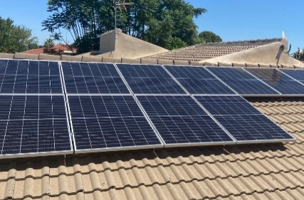 | SUNFER | Soporte coplanar contínuo atornillado para cubierta de teja, incluyendo juntas de estanqueidad, con perfilería de aluminio EN AW 6005A T6 y tornillería de acero inoxidable A2-70. Soporta cargas de viento de hasta 150 km/h. Certificado ISO:9001 | AMARA | 32.00 € | Coplanaria aluminio
Inclinada aluminio con lastre sobre cubierta plana | 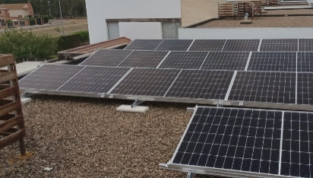 | SUNFER | Soporte inclinado de aluminio con lastre, incluyendo juntas de estanqueidad, con perfilería de aluminio EN AW 6005A T6 y tornillería de acero inoxidable A2-70. Soporta cargas de viento de hasta 150 km/h. Certificado ISO:9001 | AMARA | 48.00 €
Inclinada Este-Oeste con Lastre sobre cubierta plana | 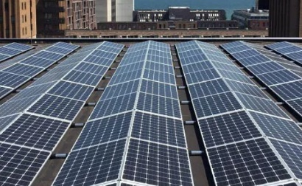 | SUNFER | Soporte inclinado Este-Oeste, con lastre, sobre cubierta plana. incluyendo juntas de estanqueidad, con perfilería de aluminio EN AW 6005A T6 y tornillería de acero inoxidable A2-70. Soporta cargas de viento de hasta 150 km/h. Certificado ISO:9001 | AMARA | 59.00 €
Inclinada aluminio sobre cubierta plana |  | SUNFER | Soporte inclinado de aluminio sobre cubierta plana, incluyendo juntas de estanqueidad, con perfilería de aluminio EN AW 6005A T6 y tornillería de acero inoxidable A2-70. Soporta cargas de viento de hasta 150 km/h. Certificado ISO:9001 | AMARA | 37.00 €
Coplanaria aluminio Microrraíles | 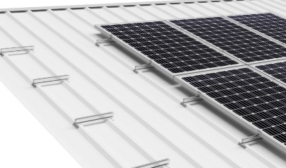 | SUNFER | Soporte coplanar microrail de fijación a chapa, apto para cubiertas metálicas de chapa o panel sandwich. Soporta cargas de viento de hasta 150 km/h. Certificado ISO:9001 | AMARA | 24.00 €
Inclinada con monobloque prefabricado de hormigón sobre cubierta plana | 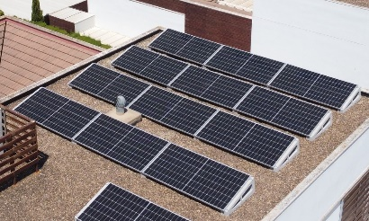 | SOLARBLOC | Estructura inclinada prefabricada con monobloque de hormigón lastrado sobre cubierta plana. Soporta cargas de viento de hasta 150 km/h. Certificado ISO:9001 | AMARA | 51.00 €
Pérgola de Acero Galvanizado | 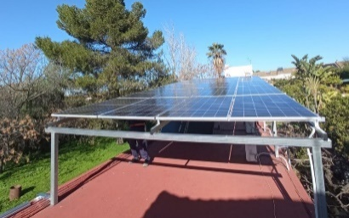 | SUNFER | Pérgola Especial de Acero Galvanizado | AMARA | 142.00 €
Pérgola de Aluminio | 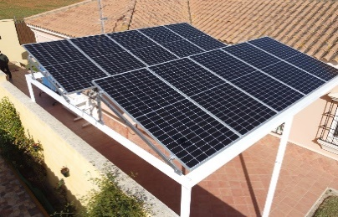 | SUNFER | Pérgola Especial de Aluminio Lacado | AMARA | 160.00 €
Pérgola Bioclimática | 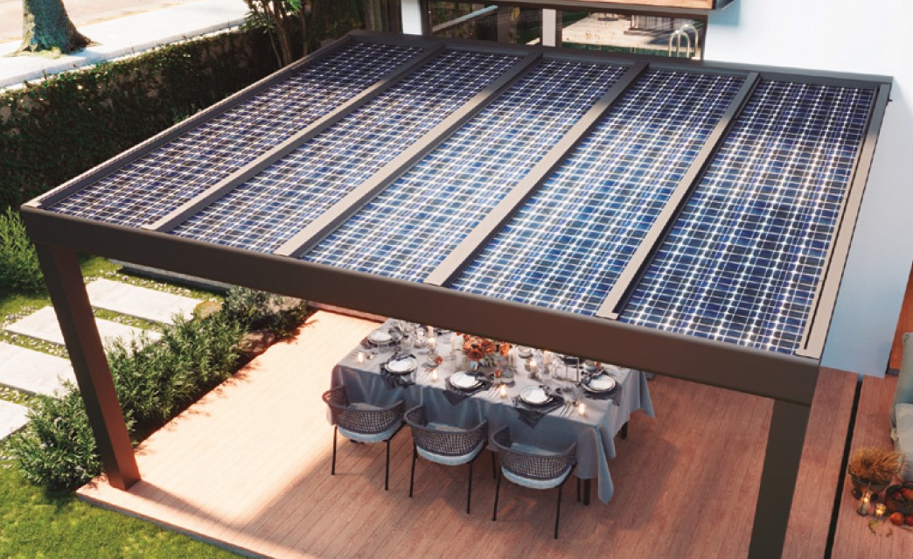 | BIOCLIM | Pérgola Bioclimática de Aluminio Estanca Pintada, con canalón y cableado oculto | AMARA | 280.00 €

